Sheet1
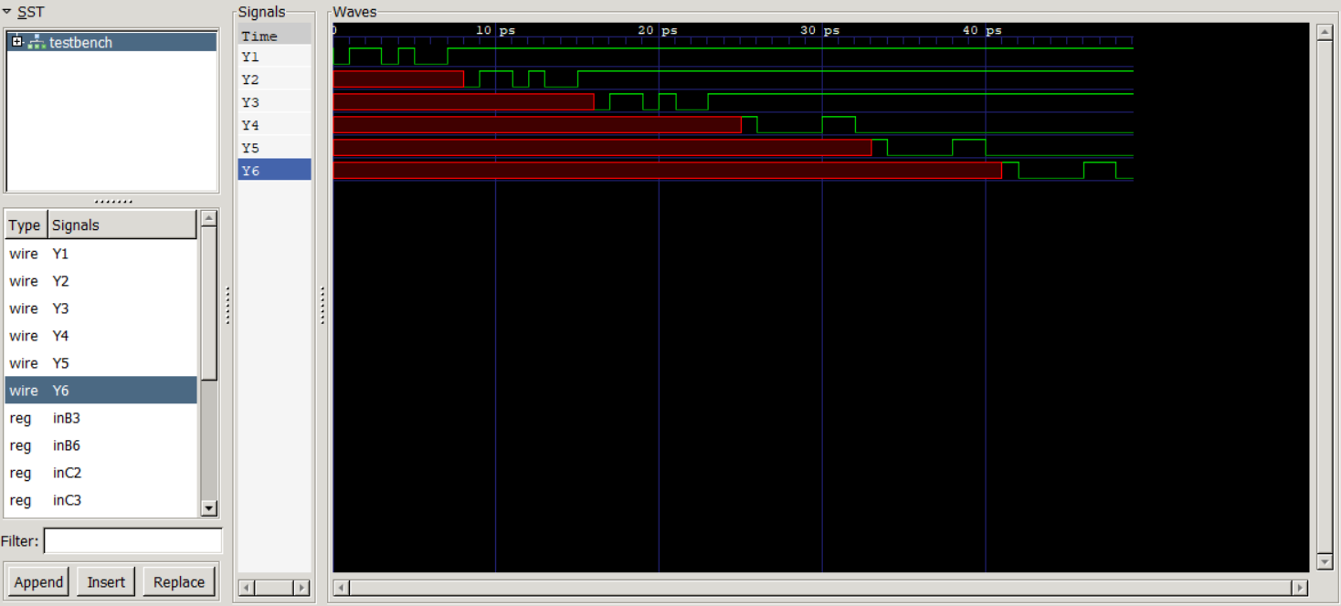
Diego A. Méndez |  | 19673
Ejercicio 1
 | M8:1 |  | Tabla 01
 | S | Y | A | B | C | Y
 | 000 | 0 | 0 | 0 | 0 | 0
 | 001 | 1 | 0 | 0 | 1 | 1
 | 010 | 1 | 0 | 1 | 0 | 1
 | 011 | 0 | 0 | 1 | 1 | 0
 | 100 | 1 | 1 | 0 | 0 | 1
 | 101 | 0 | 1 | 0 | 1 | 0
 | 110 | 0 | 1 | 1 | 0 | 0
 | 111 | 1 | 1 | 1 | 1 | 1

 | Mux 4:1 & Compuertas |  | Mux 2:1 & Compuertas
 | S | Y | S | Y
 | 00 | C | 0 | B^C
 | 01 | C' | 1 | B~^C
 | 10 | C'
 | 11 | C

 |  |  | Tabla 02
 | S | Y | A | B | C | Y
 | 000 | 1 | 0 | 0 | 0 | 1
 | 001 | x | 0 | 0 | 1 | x
 | 010 | 0 | 0 | 1 | 0 | 0
 | 011 | 0 | 0 | 1 | 1 | 0
 | 100 | x | 1 | 0 | 0 | x
 | 101 | 1 | 1 | 0 | 1 | 1
 | 110 | 1 | 1 | 1 | 0 | 1
 | 111 | 0 | 1 | 1 | 1 | 0

 | Mux 4:1 & Compuertas |  | Mux 2:1 & Compuertas
 | S | Y | S | Y
 | 00 | C' | 0 | B~|C
 | 01 | 0 | 1 | B^C
 | 10 | C
 | 11 | C'

Ejercicio 5
Propagation Delay: Es el tiempo de delay máximo en el que una compuerta tarda en cambiar y volver a
 | estabilizarse

Contamination Delay: Es el tiempo mínimo de delay en el que una compuerta tarda en desestablizarse o mejor
 | dicho de inicar el cambio

Ruta Crítica: es el tiempo más grande que en tarda de llegar un cambio desde una entrada a una salida en cierta
 | ruta del circuito

Ruta Corta: es el menor tiempo que tarda en llegar un cambio desde una entrada a una salida en el circuito

Ejercicio 6
Circuito 1 | tpd | tcd
T2-F1 | 80 | 55
T1-F1 | 125 | 85
AB-F1 | 155 | 120
AC-F1 | 155 | 120
BC-F1 | 155 | 120
AB-F2 | 70 | 55
AC-F2 | 70 | 55
BC-F2 | 70 | 55
Ruta Crítica: AB-F1, AC-F1, BC-F1
Ruta Corta: T2-F1, AB-F2, AC-F2, BC-F2

Circuito 2 | tpd | tcd
A-F | 75 | 60
A-F2 | 85 | 65
A-F3 | 85 | 65
A-G | 85 | 65
A-G2 | 65 | 50
BC-F o G | 100 | 80
D-F | 70 | 55
D-G | 50 | 40
Ruta Crítica: BC-F o G,
Ruta Corta: D-G

Circuito 3 | tpd | tcd
A-T3-F1 | 80 | 60
A-T2-F1 | 145 | 105
A-T2-F2 | 85 | 65
B-T1-T3-F1 | 125 | 95
B-T2-T4-F1 | 130 | 95
B-T2-F2 | 70 | 55
C-T1-T3-F1 | 110 | 85
D-T4-F1 | 100 | 70
D-F2 | 55 | 40
Ruta Crítica: A-T2-F1
Ruta Corta: D-F2

Circuito 3 | tpd | tcd
A-W | 40 | 30
B-X | 70 | 55
B-Not-X | 85 | 65
B-W | 70 | 55
C-CD-Y | 70 | 55
C-(C+D)'-Y | 95 | 70
C-(C+D)'-X | 125 | 95
C-(C+D)-X | 110 | 85
C-(C+D)-W | 110 | 85
D-Z | 15 | 10
D-CD-Y | 70 | 55
D-(C+D)'-Y | 95 | 70
D-(C+D)'-X | 125 | 95
D-(C+D)-X | 110 | 85
D-(C+D)-W | 110 | 85
Ruta Crítica: C-(C+D)'-X, D-(C+D)'-X
Ruta Corta: A-W

